상품제안서
테팔 프리미엄 프라이팬 IH 스타트 앤 쿡 24+멀티뚜껑(레드) | 상품코드: F29635

 |  |  |  |  |  |  | 02-412-0044 | www.easy1.co.kr
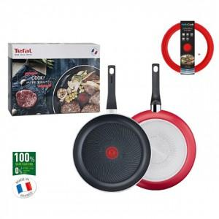

【상세/제작정보】 | 스티커 제작및 부착 비용 별도 문의.

【인쇄/포장옵션】 | / 포장불가능

【공급단가】 | 수량 | 12~ | 60~ | 120~ | 300~ | 500~
*VAT별도 | 단가 | 41,080원 | 40,440원 | 39,500원 | 37,920원 | 36,340원

【상품 URL】 | https://dev.easy1.co.kr:443/src/goods_detail.php?gdno=29635

